حركه_الصنف
الصنف | (All)

 |  |  |  |  |  | Values
التاريخ | نوع المستند | نوع الحركه | رقم المستند | البيان | السعر | Sum of الكميه | Sum of القيمه
30/7/2022 | مبيعات | منصرف | 1352 | شركة الرمال الذهبية | 1 | 39 | 39
فى هذه الصفحة يتم عمل
Refresh
فى كل مرة استعلام عن البيانات
 |  |  | 1363 | شركة النجاح والفضل | 1 | 7056 | 7056
 |  |  | 1364 | شركة النجاح والفضل | 1 | 1694 | 1694
31/7/2022 | مبيعات | منصرف | 1366 | شركة الفرا والموحد | 1 | 17 | 17
 |  |  | 1367 | شركة الفرا والموحد | 1 | 3700 | 3700
 |  |  | 1369 | شركة الصيرة | 1 | 37 | 37
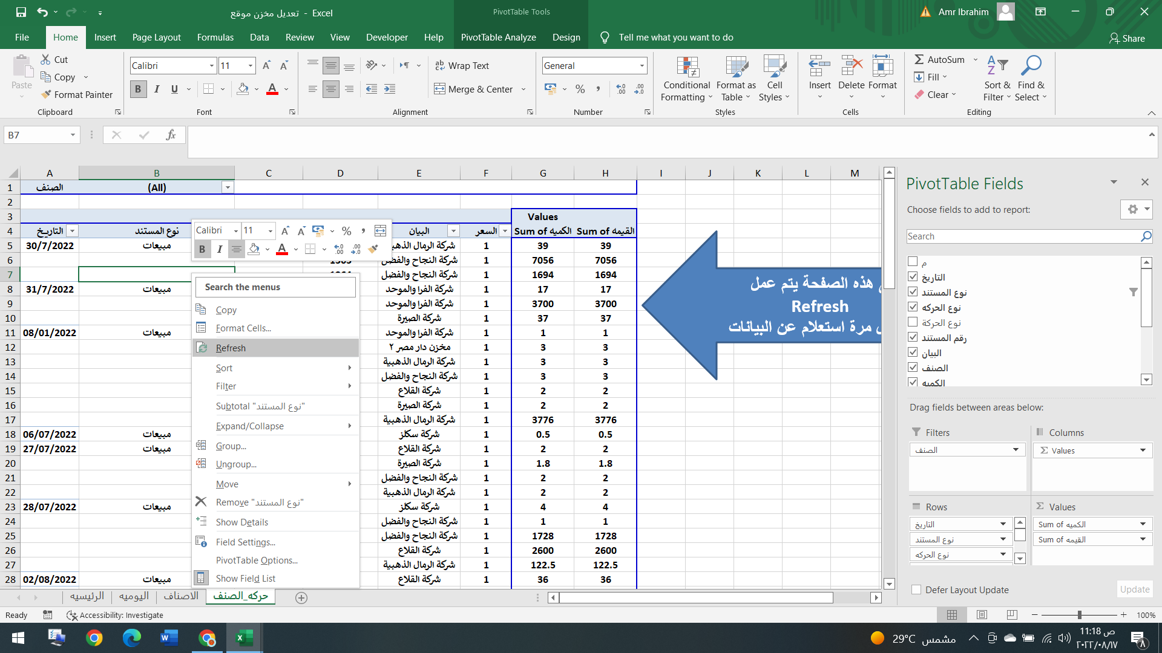
2022-01-08 | مبيعات | منصرف | 1370 | شركة الفرا والموحد | 1 | 1 | 1
 |  |  | 1372 | مخزن دار مصر 2 | 1 | 3 | 3
 |  |  | 1373 | شركة الرمال الذهبية | 1 | 3 | 3
 |  |  | 1374 | شركة النجاح والفضل | 1 | 3 | 3
 |  |  | 1375 | شركة القلاع | 1 | 2 | 2
 |  |  | 1476 | شركة الصيرة | 1 | 2 | 2
 |  |  | 1477 | شركة الرمال الذهبية | 1 | 3776 | 3776
2022-07-06 | مبيعات | منصرف | 1351 | شركة سكلز | 1 | 0.5 | 0.5
2022-07-27 | مبيعات | منصرف | 1352 | شركة القلاع | 1 | 2 | 2
 |  |  | 1353 | شركة الصيرة | 1 | 1.8 | 1.8
 |  |  | 1354 | شركة النجاح والفضل | 1 | 2 | 2
 |  |  | 1355 | شركة الرمال الذهبية | 1 | 2 | 2
2022-07-28 | مبيعات | منصرف | 1356 | شركة سكلز | 1 | 4 | 4
 |  |  | 1357 | شركة النجاح والفضل | 1 | 1 | 1
 |  |  | 1358 | شركة النجاح والفضل | 1 | 1728 | 1728
 |  |  | 1360 | شركة القلاع | 1 | 2600 | 2600
 |  |  | 1361 | شركة الرمال الذهبية | 1 | 122.5 | 122.5
2022-08-02 | مبيعات | منصرف | 1478 | شركة القلاع | 1 | 36 | 36
2022-08-03 | مبيعات | منصرف | 1479 | شركة القلاع | 1 | 5256 | 5256
 |  |  | 1480 | شركة القلاع | 1 | 115 | 115
 |  |  | 1481 | شركة النجاح والفضل | 1 | 120 | 120
 |  |  | 1482 | شركة الرمال الذهبية | 1 | 2 | 2
 |  |  | 1483 | شركة الرمال الذهبية | 1 | 38 | 38
 |  |  | 1484 | شركة القلاع | 1 | 3 | 3
 |  |  | 1485 | شركة الصيرة | 1 | 3 | 3
 |  |  | 1486 | شركة النجاح والفضل | 1 | 2 | 2
2022-08-04 | مبيعات | منصرف | 1487 | دار مصر 3 | 1 | 5 | 5
 |  |  | 1488 | شركة الرمال الذهبية | 1 | 2 | 2
 |  |  | 1489 | شركة النجاح والفضل | 1 | 2 | 2
 |  |  | 1490 | شركة الصيرة | 1 | 8 | 8
2022-08-08 | مبيعات | منصرف | 1491 | شركة الفرا والموحد | 1 | 121 | 121
 |  |  | 1493 | شركة الرمال الذهبية | 1 | 4 | 4
 |  |  | 1494 | شركة الفرا والموحد | 1 | 40 | 40
 |  |  | 1495 | شركة الرمال الذهبية | 1 | 3110 | 3110
 |  |  | 1496 | شركة الصيرة | 1 | 4120 | 4120
 |  |  | 1497 | شركة القلاع | 1 | 3100 | 3100
 |  |  | 1498 | شركة النجاح والفضل | 1 | 4145 | 4145
 |  |  | 1499 | شركة سكلز | 1 | 294 | 294
 |  |  | 1500 | شركة الصيرة | 1 | 294 | 294
2022-08-09 | مبيعات | منصرف | 1551 | شركة الفرا والموحد | 1 | 294 | 294
 |  |  | 1552 | شركة النجاح والفضل | 1 | 294 | 294
 |  |  | 1553 | شركة الرمال الذهبية | 1 | 294 | 294
 |  |  | 1554 | شركة القلاع | 1 | 294 | 294
 |  |  | 1555 | شركة الصيرة | 1 | 1 | 1
 |  |  | 1556 | شركة الصيرة | 1 | 3 | 3
 |  |  | 1557 | شركة النجاح والفضل | 1 | 3 | 3
 |  |  | 1558 | شركة النجاح والفضل | 1 | 5 | 5
 |  |  | 1559 | شركة الرمال الذهبية | 1 | 4 | 4
 |  |  | 1560 | شركة الرمال الذهبية | 1 | 8064 | 8064
 |  |  | 1561 | شركة القلاع | 1 | 4 | 4
 |  |  | 1562 | شركة الفرا والموحد | 1 | 4 | 4
2022-08-10 | مبيعات | منصرف | 1564 | شركة النجاح والفضل | 1 | 7232 | 7232
 |  |  | 1565 | شركة الصيرة | 1 | 1368 | 1368
 |  |  | 1567 | شركة سكلز | 1 | 4230 | 4230
 | مشتريات | وارد | 1296 | اضافة من مخزن رفح | 1 | 50 | 50
 |  |  | 1453 | مخزن رفح | 1 | 141.2 | 141.2
 |  |  | 1457 | اضافة من مخزن رفح | 1 | 5625 | 5625
 |  |  | 1458 | اضافة من مخزن رفح | 1 | 350 | 350
2022-08-11 | مبيعات | منصرف | 1568 | شركة الرمال الذهبية | 1 | 2600 | 2600
 |  |  | 1569 | شركة سكلز | 1 | 3000 | 3000
 |  |  | 1570 | شركة سكلز | 1 | 8 | 8
 |  |  | 1571 | شركة الفرا والموحد | 1 | 2650 | 2650
 |  |  | 1572 | شركة الرمال الذهبية | 1 | 118 | 118
 |  |  | 1573 | شركة النجاح والفضل | 1 | 125 | 125
 |  |  | 1574 | شركة القلاع | 1 | 2600 | 2600
 |  |  | 1626 | شركة سكلز | 1 | 36 | 36
 | مشتريات | وارد | 1463 | مخزن رفح | 1 | 10 | 10
2022-08-13 | مبيعات | منصرف | 1627 | شركة سكلز | 1 | 4 | 4
 |  |  | 1628 | شركة سكلز | 1 | 8.64 | 8.64
 |  |  | 1629 | شركة النجاح والفضل | 1 | 2.5 | 2.5
 |  |  | 1630 | شركة الفرا والموحد | 1 | 3460 | 3460
 |  |  | 1631 | شركة الصيرة | 1 | 1300 | 1300
2022-08-14 | مبيعات | منصرف | 1632 | شركة القلاع | 1 | 126 | 126
 |  |  | 1634 | شركة النجاح والفضل | 1 | 5760 | 5760
 |  |  | 1636 | شركة الرمال الذهبية | 1 | 3456 | 3456
 |  |  | 1637 | شركة الرمال الذهبية | 1 | 280 | 280
 | مشتريات | وارد | 1679 | مخزن رفح | 1 | 1550 | 1500
2022-08-15 | مبيعات | منصرف | 1638 | شركة الصيرة | 1 | 118 | 118
 |  |  | 1639 | شركة النجاح والفضل | 1 | 2 | 2
Grand Total |  |  |  |  |  | 97091.14 | 97041.14

